상품제안서
DO_사조 혼합세트 6-6호 (참치 6개, 라이트팜 6개) | 상품코드: F30117

 |  |  |  |  |  |  | 02-412-0044 | www.easy1.co.kr
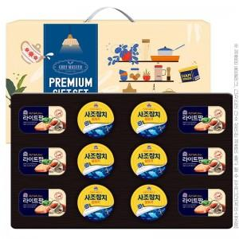

【상세/제작정보】 | 소량 발송 가능합니다

【인쇄/포장옵션】 | / 포장불가능

【공급단가】 | 수량 | 50~ | 100~ | 500~ | 1,000~ | 2,000~
*VAT별도 | 단가 | 23,400원 | 23,010원 | 22,420원 | 22,030원 | 21,450원

【상품 URL】 | https://dev.easy1.co.kr:443/src/goods_detail.php?gdno=30117

